List1
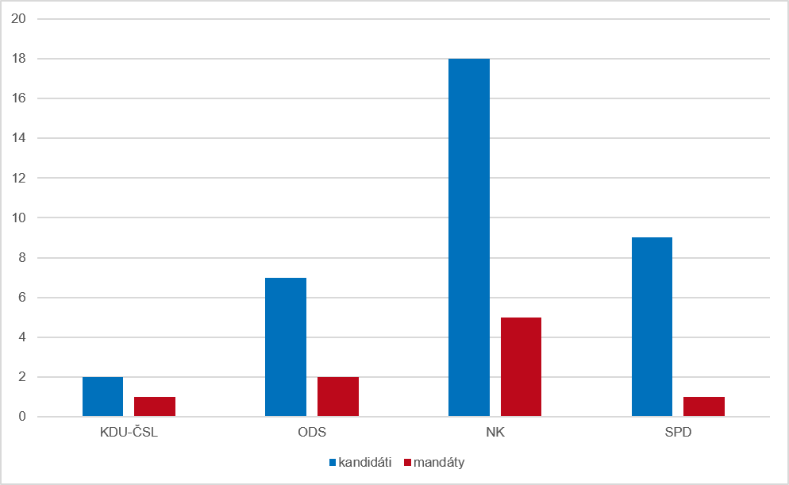
Graf 2 Kandidáti a získané mandáty podle strany, která kandidáty navrhla v opakovaném hlasování ve volebním období 2022–2026

